Sheet1
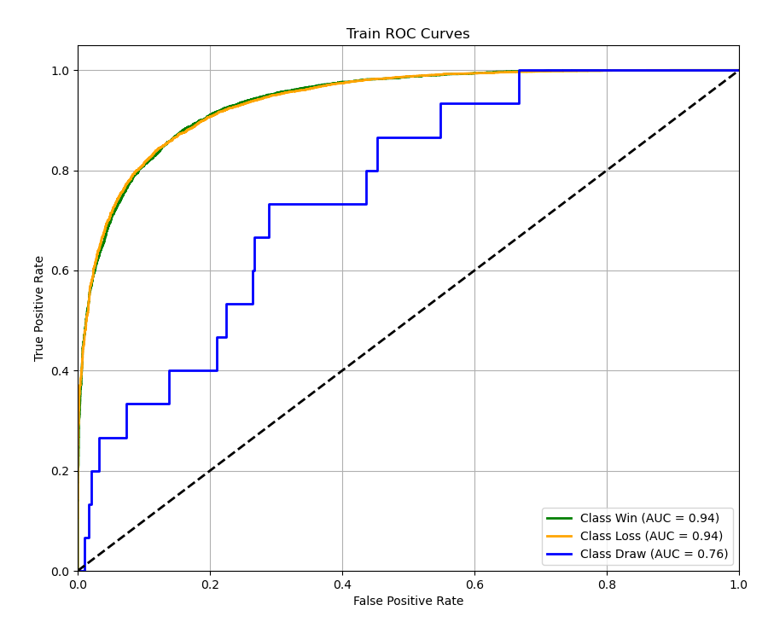
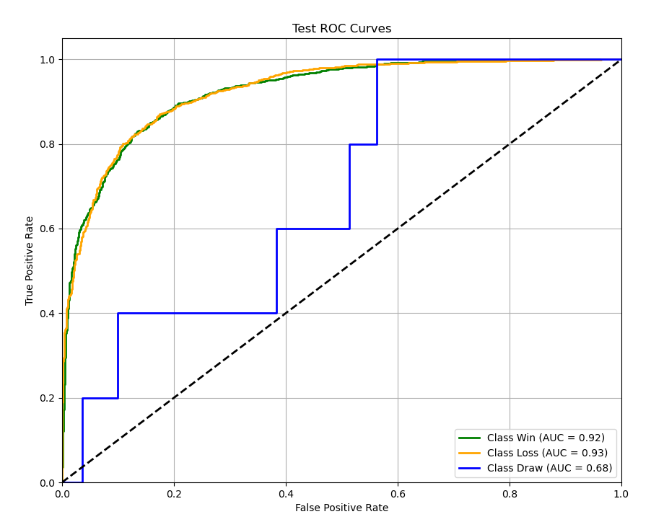
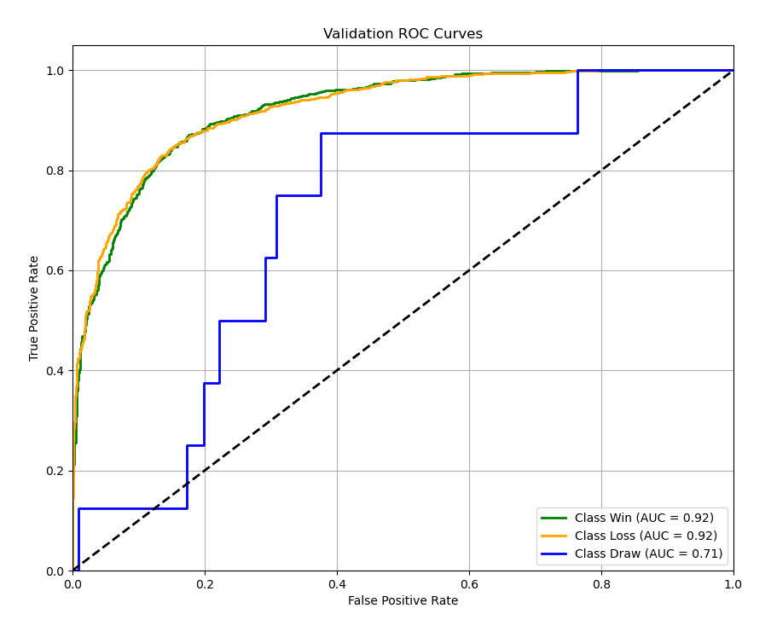
良好模型： | AUC > 0.75，宏平均F1 > 0.65，对数损失 < 0.8 |  |  |  |  | 精确率 75%-90%
优秀模型： | AUC > 0.85，宏平均F1 > 0.75，对数损失 < 0.6 |  |  |  |  | 精确率 90%-98% |  |  | 联盟平均数据集：matches.csv
卓越模型： | AUC > 0.9，宏平均F1 > 0.85，对数损失 < 0.4 |  |  |  |  | 精确率 >= 98% |  |  | 胜率加权数据集：matches2.csv

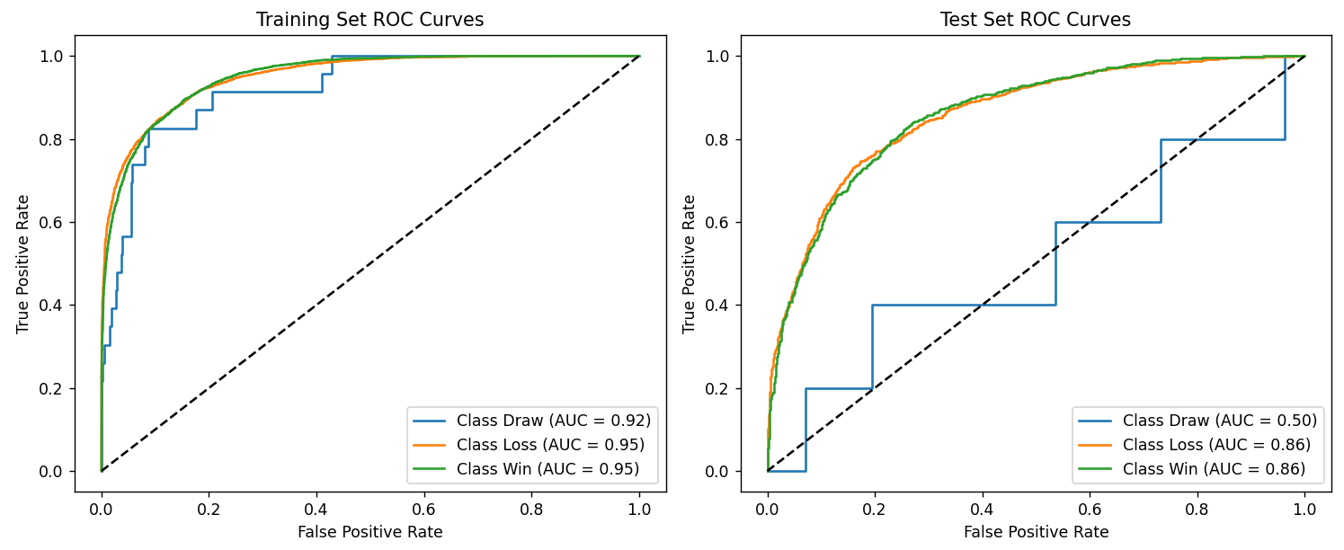
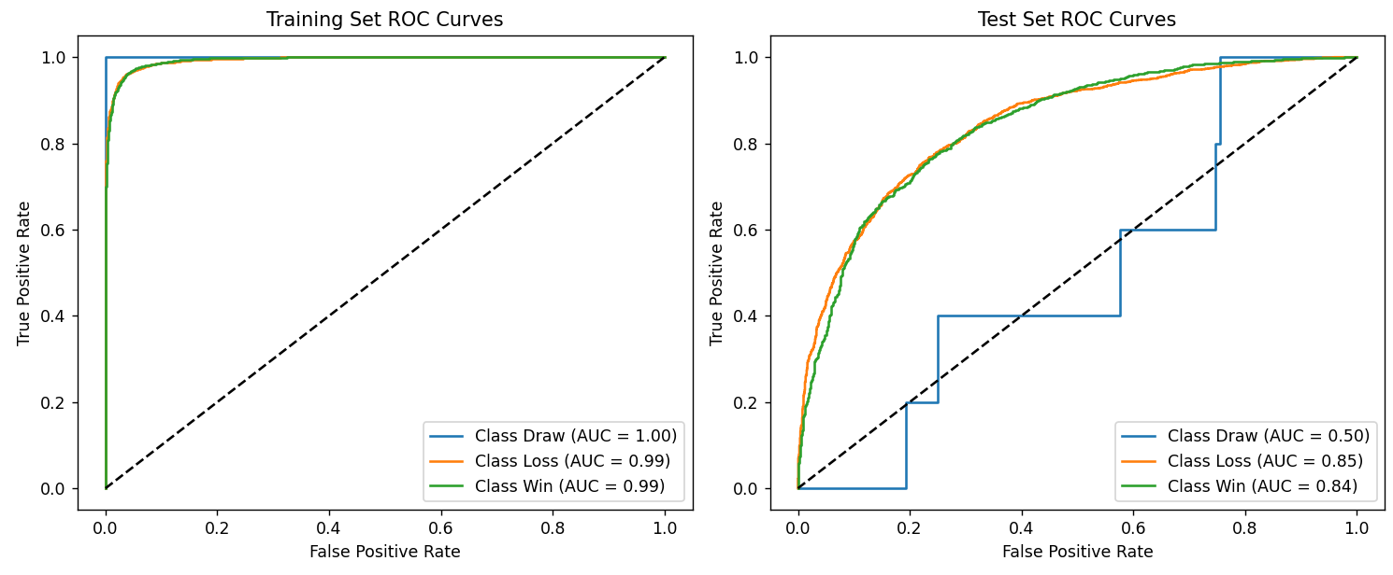
算法 | 特征方式 | 数据集 | Accurancy | F1-Score | Log Loss | MacroAUC | MicroAUC | DrawAUC | LossAUC | WinAUC | Transformer （epoch=20） | 联盟平均 |  |  | Transformer （epoch=50） | 联盟平均
Transformer （epoch=20） | 联盟平均 | 训练集 | 0.8668 | 0.8661 | 0.2934 | 0.9412 | 0.9744 | 0.9225 | 0.9507 | 0.9505
 |  | 测试集 | 0.7793 | 0.7787 | 0.5170 | 0.7410 | 0.9283 | 0.5009 | 0.8612 | 0.8610
 | 胜率加权 | 训练集 | 0.8947 | 0.8939 | 0.2554 | 0.9538 | 0.9813 | 0.9327 | 0.9646 | 0.9642
 |  | 测试集 | 0.8284 | 0.8277 | 0.3875 | 0.8691 | 0.9565 | 0.7744 | 0.9169 | 0.9159
Transformer （epoch=50） | 联盟平均 | 训练集 | 0.9602 | 0.9602 | 0.1237 | 0.9959 | 0.9969 | 1.0000 | 0.9938 | 0.9938
 |  | 测试集 | 0.7624 | 0.7620 | 0.6542 | 0.7283 | 0.9204 | 0.4958 | 0.8456 | 0.8434
 | 胜率加权 | 训练集 | 0.9676 | 0.9675 | 0.0966 | 0.9968 | 0.9976 | 0.9997 | 0.9954 | 0.9955
 |  | 测试集 | 0.7999 | 0.7996 | 0.6067 | 0.8066 | 0.9423 | 0.6382 | 0.8912 | 0.8903
LightGBM (过拟合) | 联盟平均 | 训练集 | 0.8862 | 0.8861 | 0.3016 | 0.9728 | 0.9796 | 1.0000 | 0.9593 | 0.9592
 |  | 测试集 | 0.7847 | 0.7841 | 0.4594 | 0.7296 | 0.9352 | 0.4431 | 0.8732 | 0.8726
 | 胜率加权 | 训练集 | 0.9190 | 0.9190 | 0.2420 | 0.9842 | 0.9881 | 1.0000 | 0.9763 | 0.9763
 |  | 测试集 | 0.8365 | 0.8358 | 0.3772 | 0.8653 | 0.9586 | 0.7571 | 0.9198 | 0.9191
LightGBM | 联盟平均 | 训练集 | 0.8828 | 0.8828 | 0.3029 | 0.9703 | 0.9777 | 1.0000 | 0.9554 | 0.9554
 |  | 测试集 | 0.7860 | 0.7854 | 0.4532 | 0.7593 | 0.9365 | 0.5270 | 0.8758 | 0.8751
 | 胜率加权 | 训练集 | 0.9186 | 0.9186 | 0.2310 | 0.9839 | 0.9879 | 1.0000 | 0.9758 | 0.9758
 |  | 测试集 | 0.8432 | 0.8426 | 0.3650 | 0.8333 | 0.9605 | 0.6534 | 0.9238 | 0.9228
MLP (过拟合） | 联盟平均 | 训练集
 |  | 测试集
 | 胜率加权 | 训练集 | 0.9712 | 0.9712 | 0.1043 | 0.9981 | 0.9986 | 0.9972 | 0.9972 | 1
 |  | 测试集 | 0.8077 | 0.8071 | 0.6113 | 0.7579 | 0.9457 | 0.8936 | 0.895 | 0.485
MLP | 联盟平均 | 训练集 | 0.8158 | 0.8151 | 0.408 | 0.8608 | 0.9496 | 0.9009 | 0.9013 | 0.7801 | Transformer （epoch=20） | 胜率加权 |  |  | Transformer （epoch=50） | 胜率加权
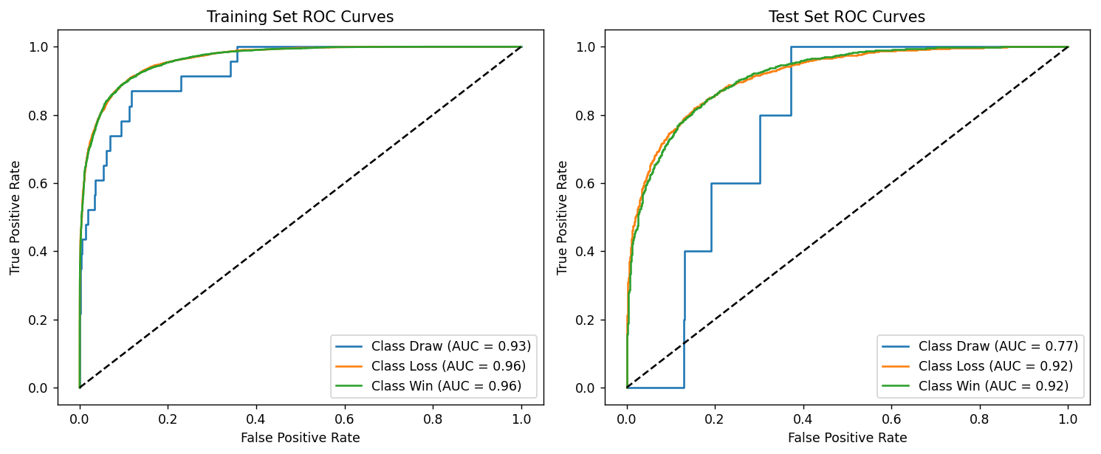
 |  | 测试集 | 0.7957 | 0.795 | 0.4495 | 0.7583 | 0.9376 | 0.8769 | 0.8781 | 0.5200
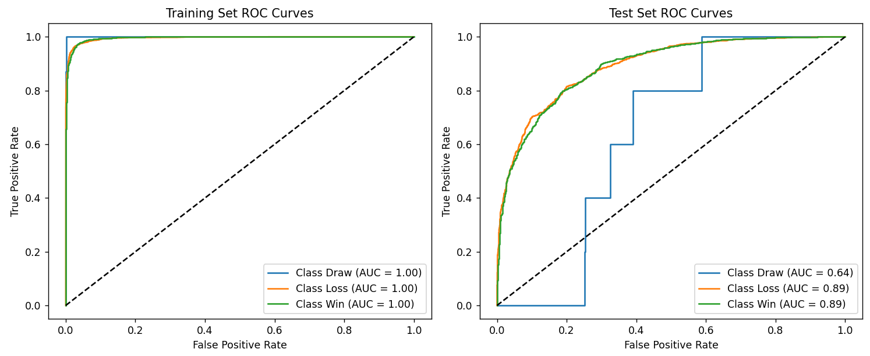
 | 胜率加权 | 训练集 | 0.8582 | 0.8575 | 0.3251 | 0.8786 | 0.9688 | 0.9396 | 0.9308 | 0.7563
 |  | 测试集 | 0.8452 | 0.8445 | 0.3612 | 0.8438 | 0.9609 | 0.9245 | 0.9255 | 0.6813
CNN | 联盟平均 | 训练集
 |  | 测试集
 | 胜率加权 | 训练集
 |  | 测试集
FT-Transformer | 联盟平均 | 训练集 | 0.7981 | 0.7963 | 0.4437 | 0.7894 | 0.9402 | 0.8875 | 0.888 | 0.5925
 |  | 测试集 | 0.7835 | 0.7823 | 0.4799 | 0.7863 | 0.9296 | 0.8669 | 0.8678 | 0.6242
 | 胜率加权 | 训练集 | 0.8498 | 0.849 | 0.3467 | 0.8391 | 0.9651 | 0.9331 | 0.9335 | 0.6506
 |  | 测试集 | 0.8491 | 0.8484 | 0.3654 | 0.8319 | 0.9606 | 0.9240 | 0.9248 | 0.6469

 |  |  |  |  |  |  |  |  |  |  | LightGBM (过拟合) | 联盟平均
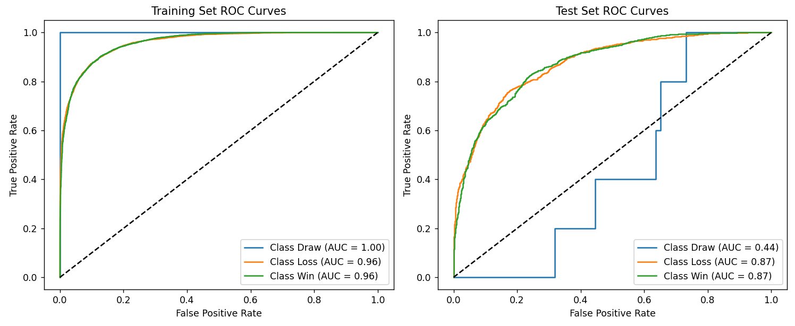

 |  |  |  |  |  |  |  |  |  |  | LightGBM (过拟合) | 胜率加权
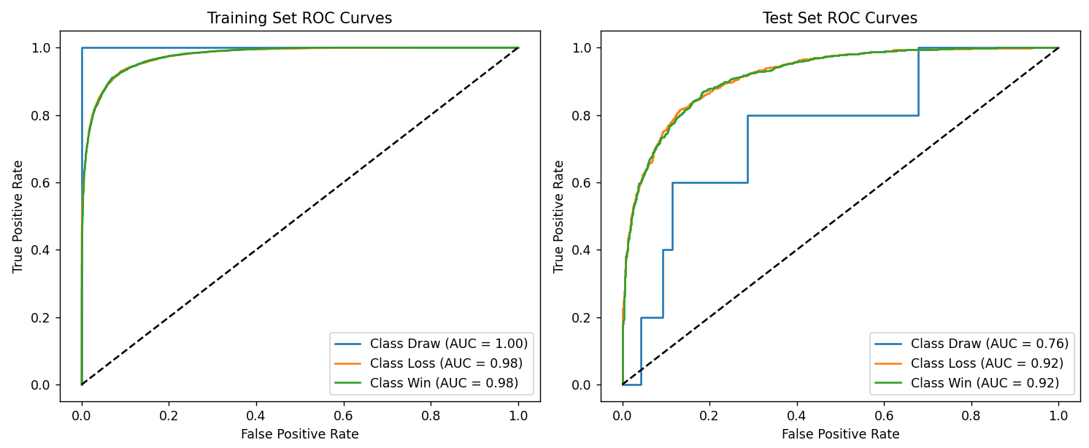

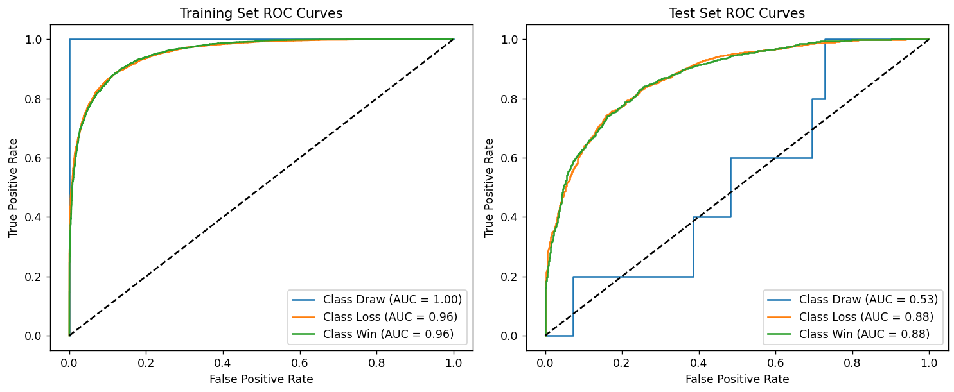
 |  |  |  |  |  |  |  |  |  |  | LightGBM | 联盟平均
 |  |  |  |  |  |  |  |  |  |  |  |  |  | 优化项：
 |  |  |  |  |  |  |  |  |  |  |  |  |  | 降低模型复杂度：
 |  |  |  |  |  |  |  |  |  |  |  |  |  | - 减少叶子数量 (num_leaves: 31 → 20)
 |  |  |  |  |  |  |  |  |  |  |  |  |  | - 限制树深度 (max_depth: -1 → 5)
 |  |  |  |  |  |  |  |  |  |  |  |  |  | - 增加叶子最小数据量 (min_data_in_leaf: 20 → 30)

 |  |  |  |  |  |  |  |  |  |  |  |  |  | 增加正则化：
 |  |  |  |  |  |  |  |  |  |  |  |  |  | - 增加 L1 和 L2 正则化 (lambda_l1 和 lambda_l2: 0 → 0.1)
 |  |  |  |  |  |  |  |  |  |  |  |  |  | - 增加分裂最小增益 (min_split_gain: 0 → 0.01)
 |  |  |  |  |  |  |  |  |  |  |  |  |  | - 增加叶子最小样本数 (min_child_samples: 0 → 20)

 |  |  |  |  |  |  |  |  |  |  |  |  |  | 降低学习率：
 |  |  |  |  |  |  |  |  |  |  |  |  |  | - 学习率从 0.05 降低到 0.02，使模型学习更稳定

 |  |  |  |  |  |  |  |  |  |  |  |  |  | 特征和数据采样：
 |  |  |  |  |  |  |  |  |  |  |  |  |  | - 减少特征采样比例 (feature_fraction: 0.8 → 0.7)
 |  |  |  |  |  |  |  |  |  |  |  |  |  | - 减少数据采样比例 (bagging_fraction: 0.8 → 0.7)

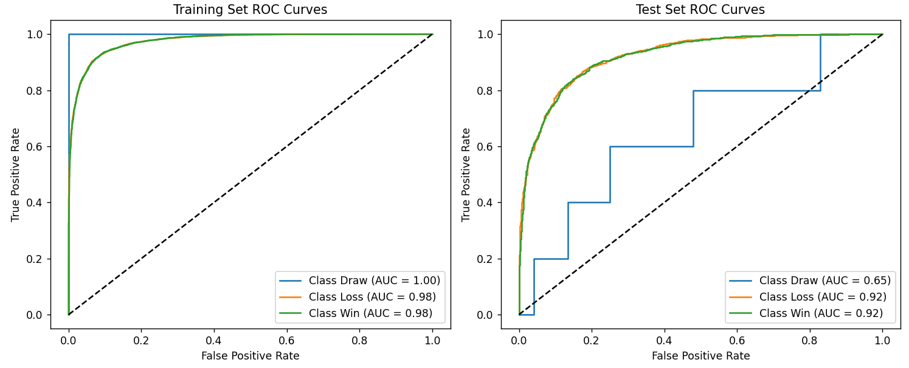
 |  |  |  |  |  |  |  |  |  |  |  |  |  | LightGBM优势
 |  |  |  |  |  |  |  |  |  |  | LightGBM | 胜率加权 |  | 擅长捕捉特征间的非线性关系，但主要是树的分裂规则
 |  |  |  |  |  |  |  |  |  |  |  |  |  | 在小到中型数据集上表现良好

 |  |  |  |  |  |  |  |  |  |  | FT-Transformer | 联盟平均
 |  |  |  |  |  |  |  |  |  |  | 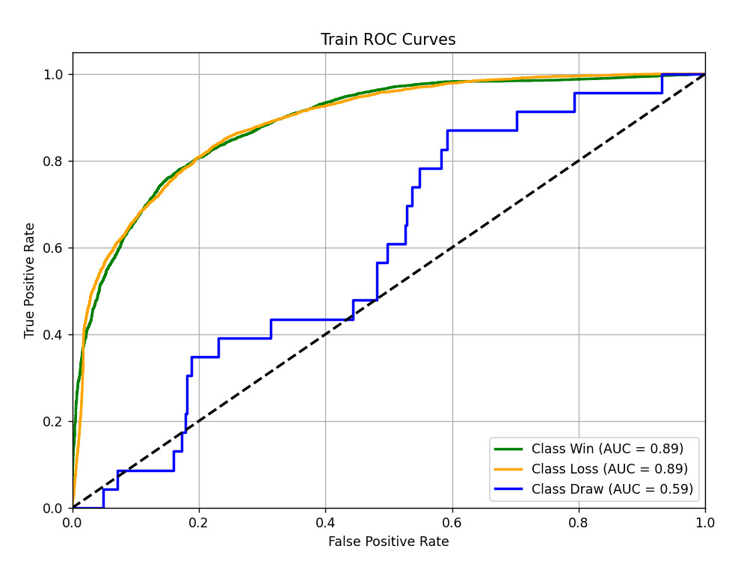 |  | 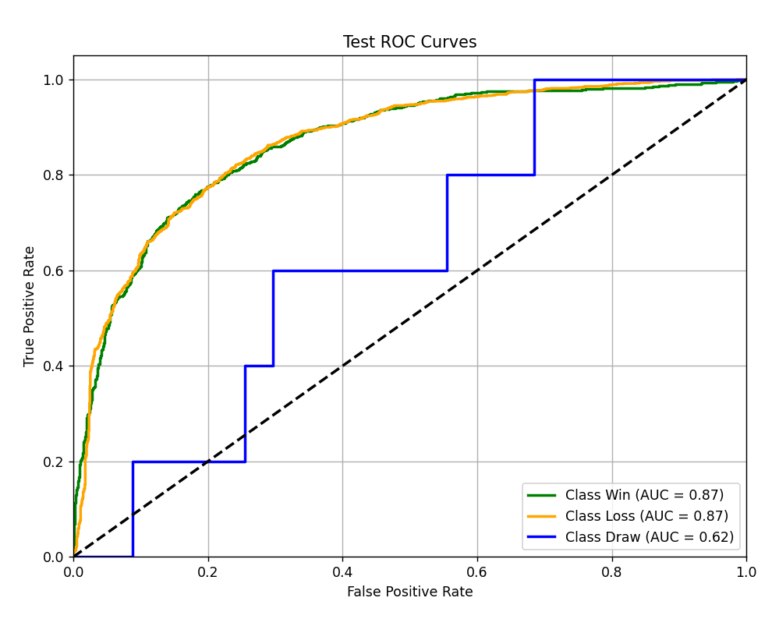 | 1、数据预处理： - 数值特征：进行标准化（如 StandardScaler）或归一化。 - 类别特征：需要进行标签编码（Label Encoding）或独热编码（One-Hot Encoding），并为每个类别特征创建嵌入层。 2、正则化防止过拟合： - Dropout：在 Transformer 的各层中使用 Dropout。 - 权重衰减 (L2正则化)：在优化器（如 AdamW）中设置权重衰减参数。 - 标签平滑 (Label Smoothing)：可以减轻过拟合，提高模型泛化能力。 - 早停 (Early Stopping)：监控验证集损失，当性能不再提升时停止训练。 3、超参数调优： - 嵌入维度 (d_model)：通常选择 32、64、128 等。 - 注意力头数 (num_heads)：通常选择 4、8 等。 - Transformer 层数 (num_layers)：通常选择 2-6 层，表格数据不需要太深。 - 学习率：使用较小的学习率（如 1e-4）并配合学习率调度器。 - 批量大小 (Batch Size)：根据显存情况调整。 4、计算资源：FT-Transformer 的训练和推理通常比 LightGBM 需要更多的计算资源（尤其是 GPU 显存），请确保你有足够的硬件资源。 5、结果评估：在测试集上比较 FT-Transformer 和 LightGBM 的性能，看看哪种模型更适合你的特定数据集和任务。

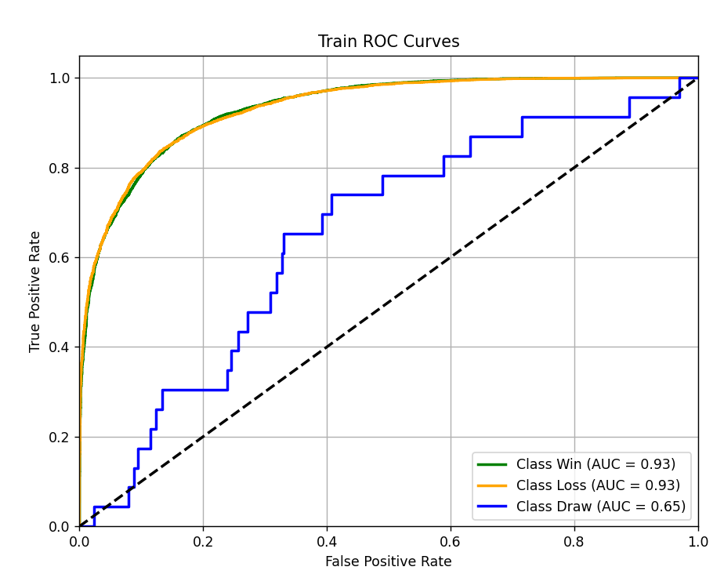
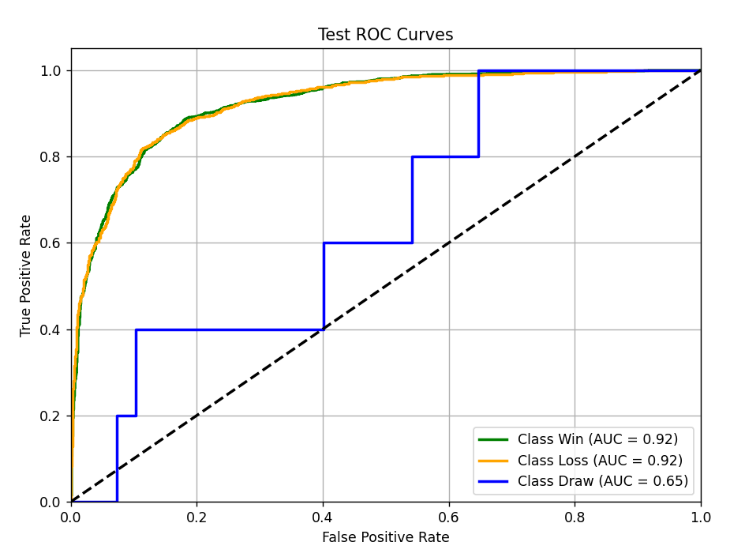
 |  |  |  |  |  |  |  |  |  |  | FT-Transformer | 胜率加权
 |  |  |  |  |  |  |  |  |  |  |  |  |  | 优势：
 |  |  |  |  |  |  |  |  |  |  |  |  |  | 擅长捕捉特征间的复杂交互和依赖关系

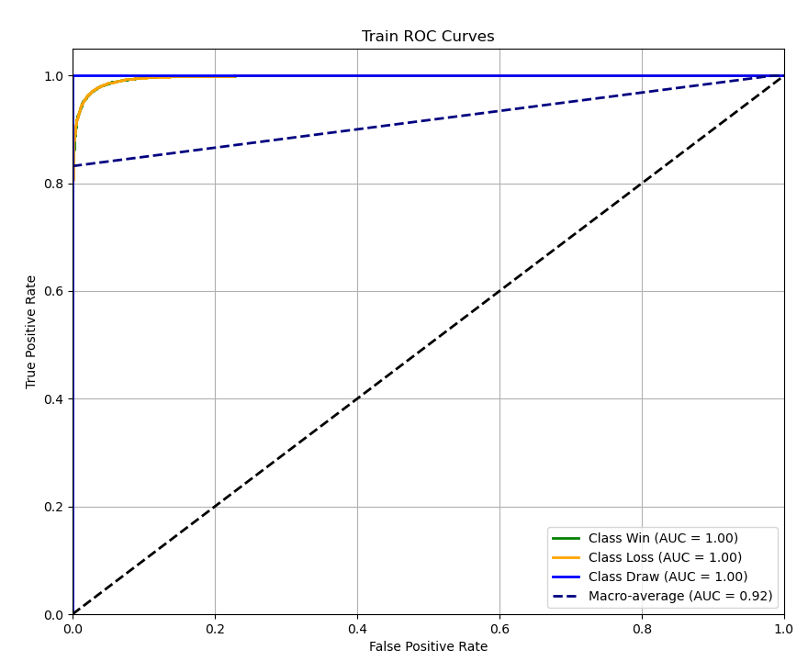
 |  |  |  |  |  |  |  |  |  |  | MLP (过拟合） | 胜率加权
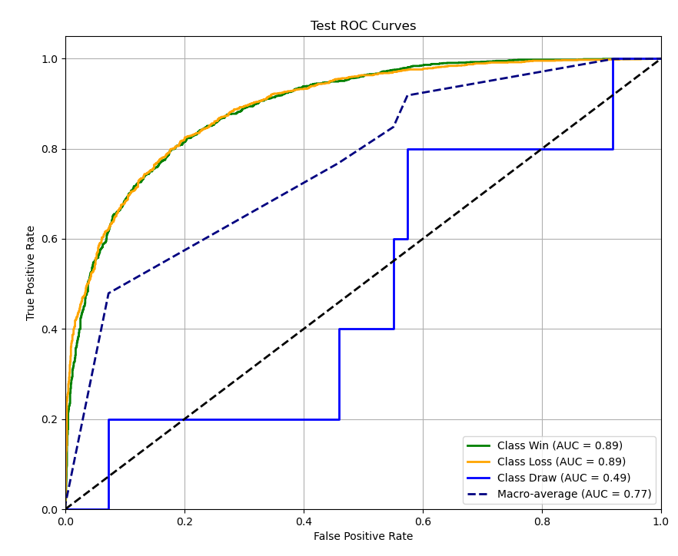

 |  |  |  |  |  |  |  |  |  |  | MLP | 联盟平均
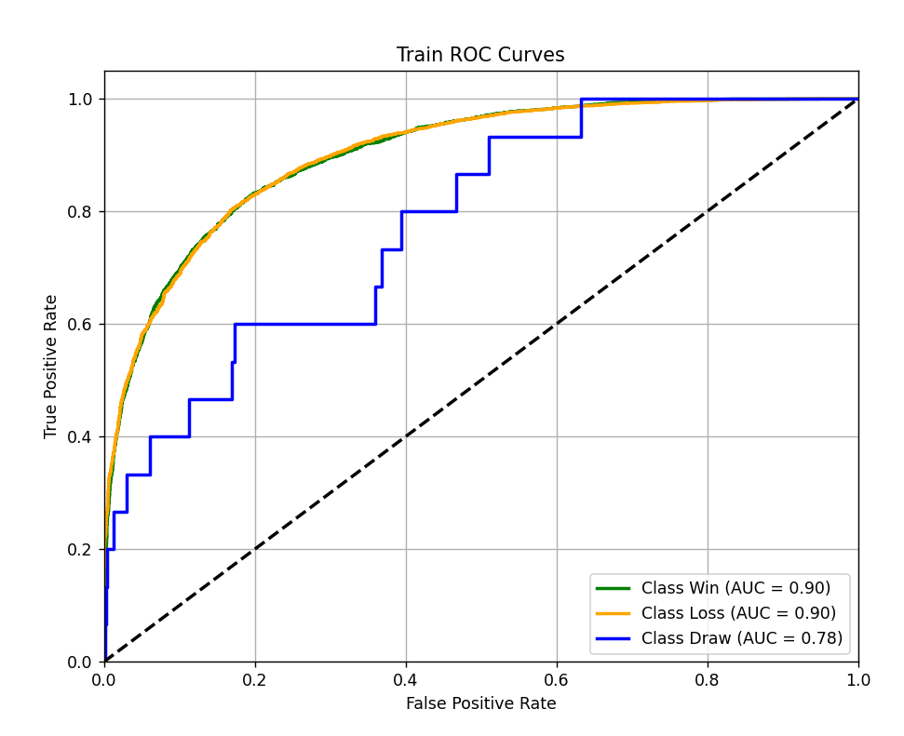
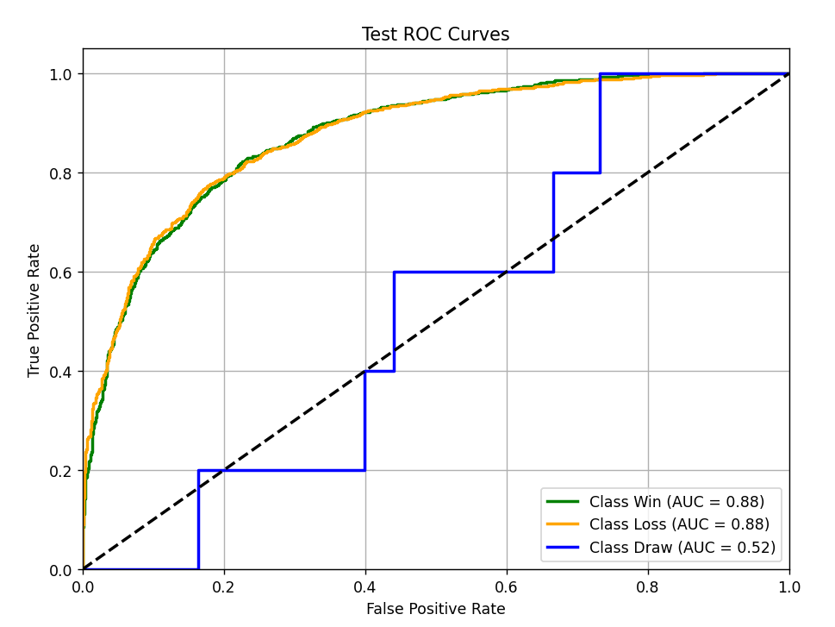
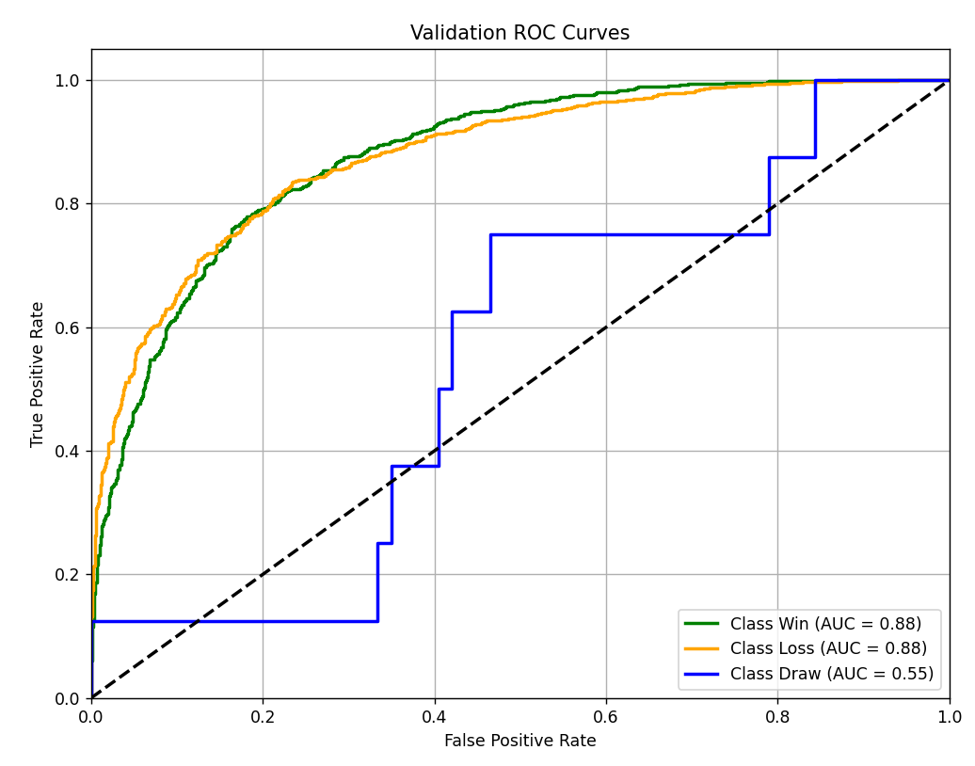

 |  |  |  |  |  |  |  |  |  |  | MLP | 胜率加权

